Instruções de preenchimento
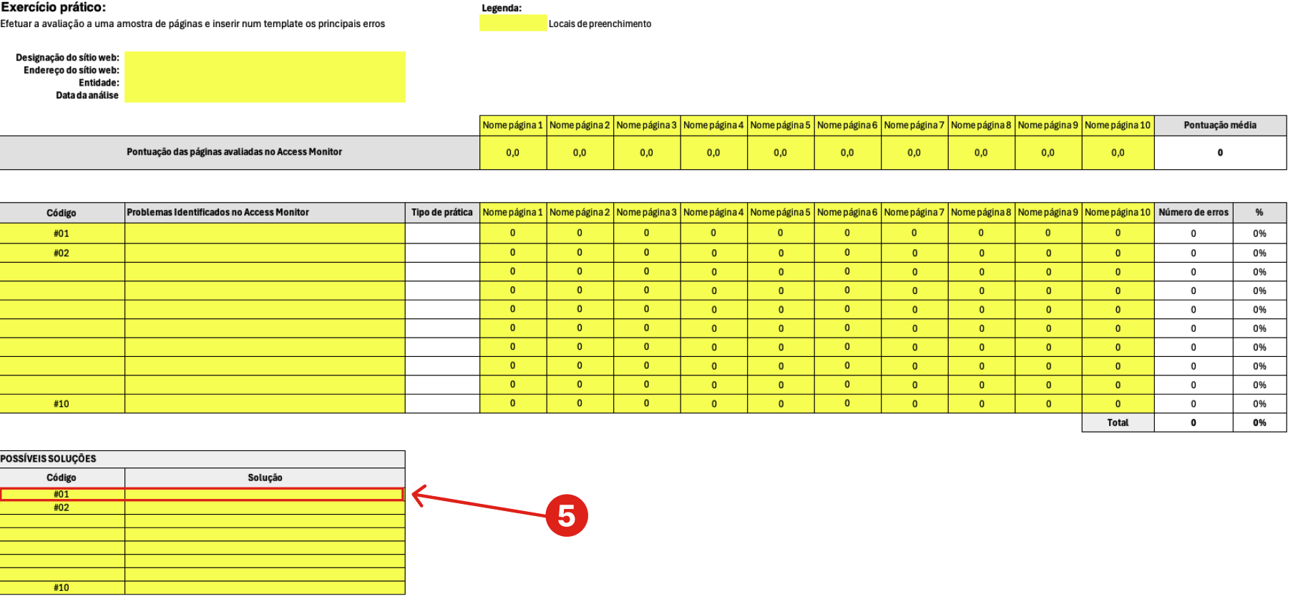
Instruções de preenchimento:
1) Para começar, preencha os seguintes campos: designação do sítio web (nome do website), endereço (URL do website), entidade responsável (nome da organização responsável pelo website) e data da análise
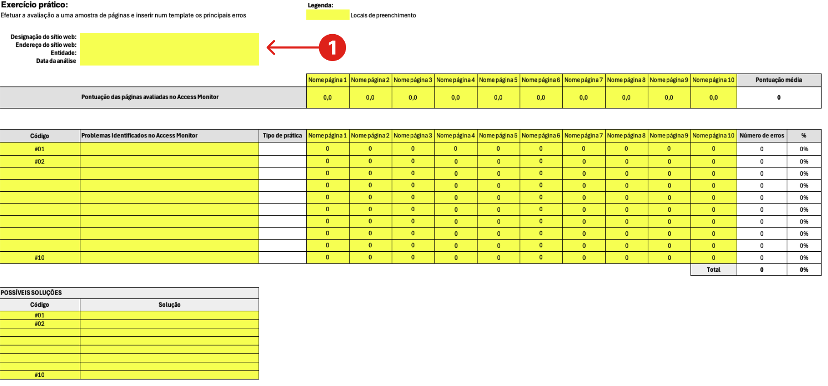

 | Atenção

 |  | Os campos destacados em amarelo são campos de preenchimento

2) Escolha 10 páginas do seu website, incluíndo a página inicial para serem avaliadas neste exercício e preenche cada campo com o respetivo nome (por exemplo: página inicial, FAQ, etc.)
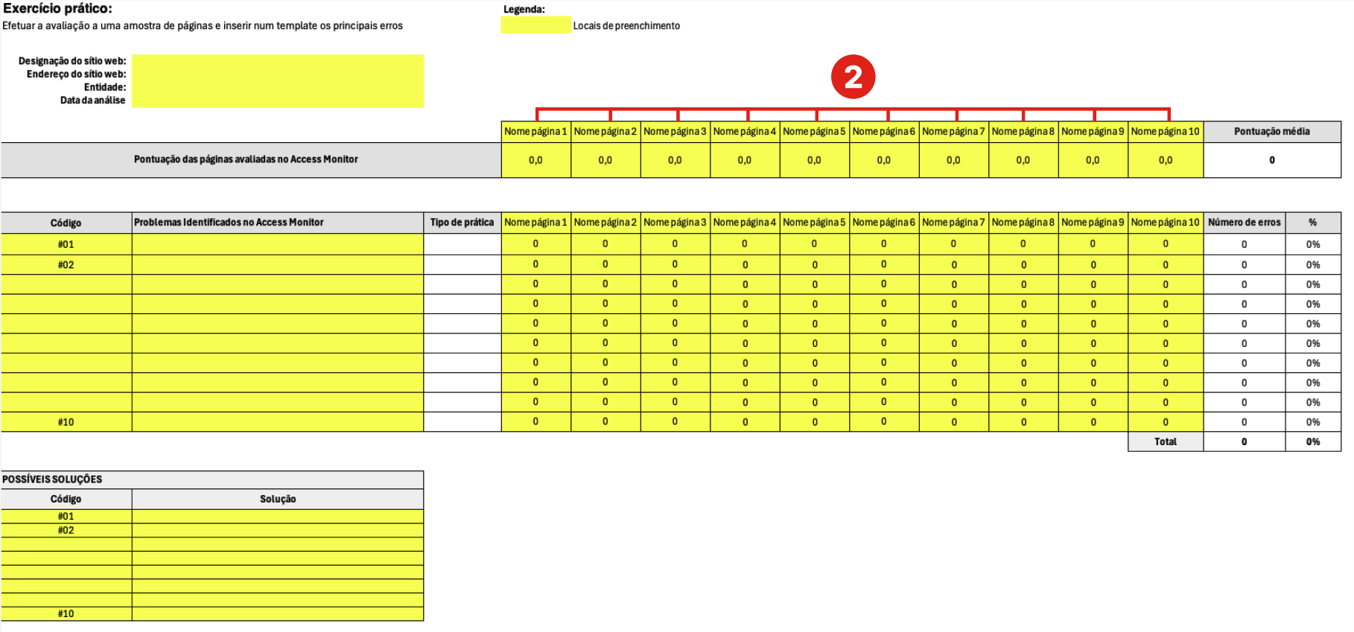

3) Identifique as práticas não aceitáveis e as que precisam ser vistas manualmente indicadas no Access Monitor. Para cada prática identificada, pode atribuir um código único que servirá como referência para a sua consulta futura. Atenção: Em "Tipo de prática" selecionar a opção erro para problemas assinalados vermelho (X) ou a opção aviso (- -) para problemas que precisam ser vistos manualmente
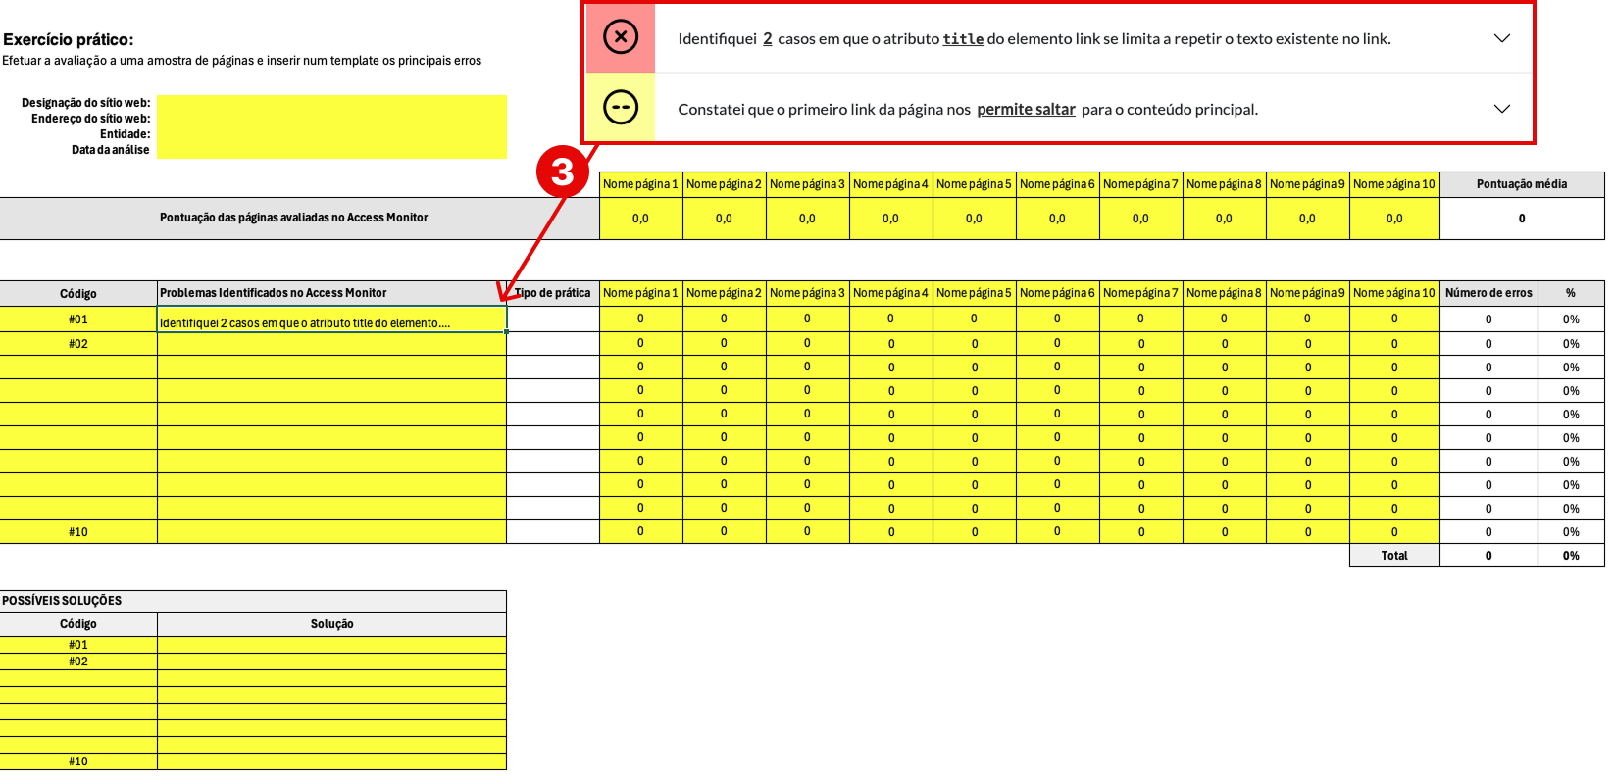

4) Verifique se o erro identificado ocorre nas páginas selecionadas para este exercício. Se o mesmo erro estiver presente, deves inserir 1 na respetiva página; caso contrário, mantém como 0
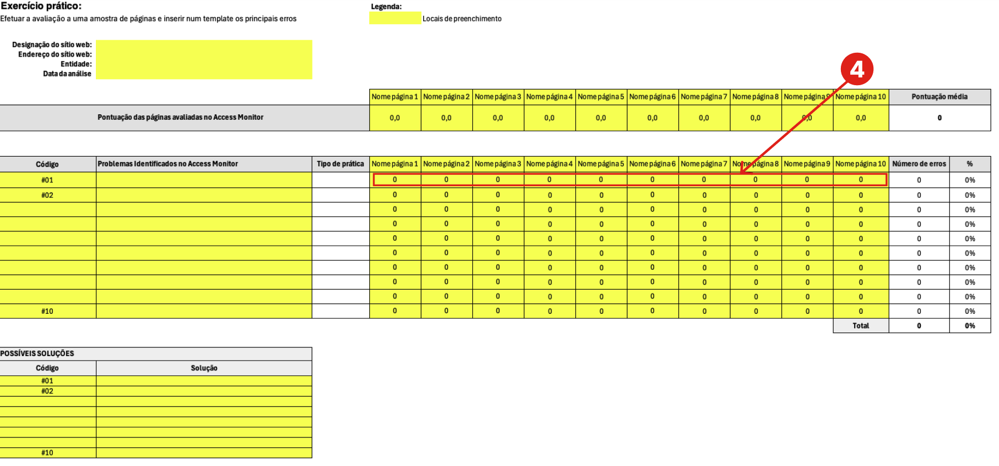

5) Analise as possíveis soluções para corrigir os erros identificados e lista-as de acordo com o seu respetivo código de erro

1_Homepage_9.3
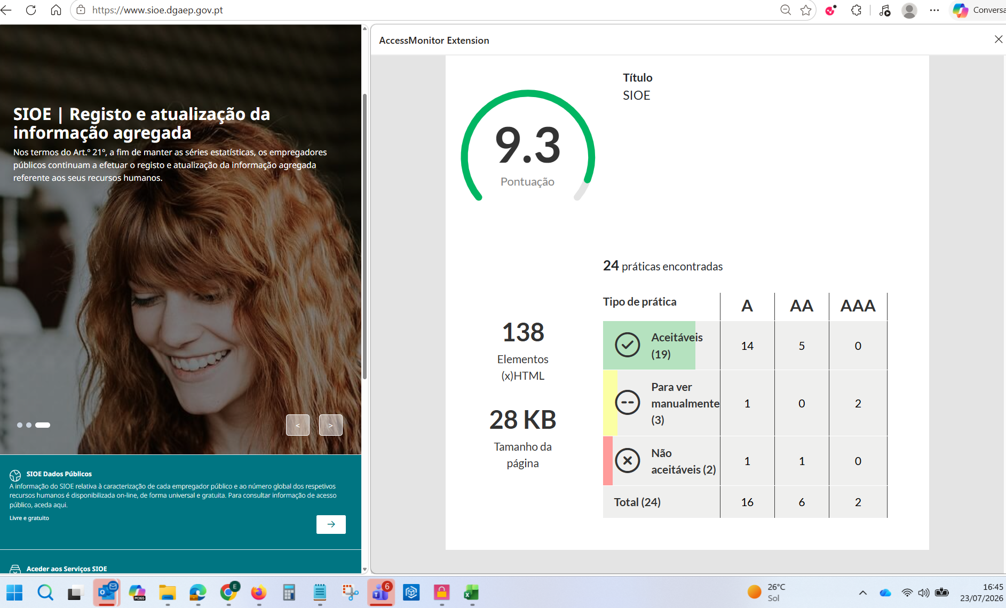

2_Suporte_8.5
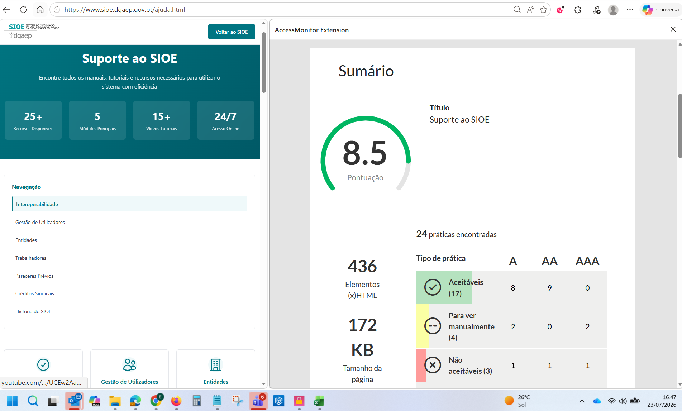

3_Privacidade_10
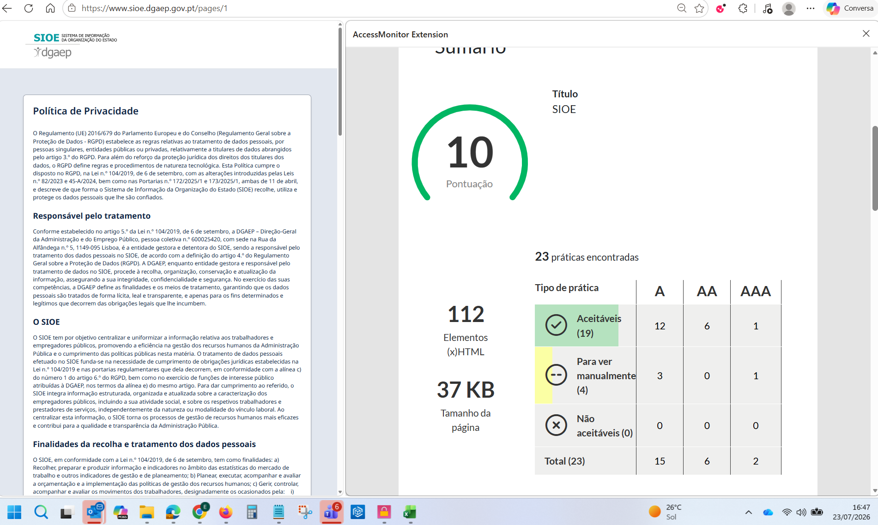

4_Autenticação-Login_10
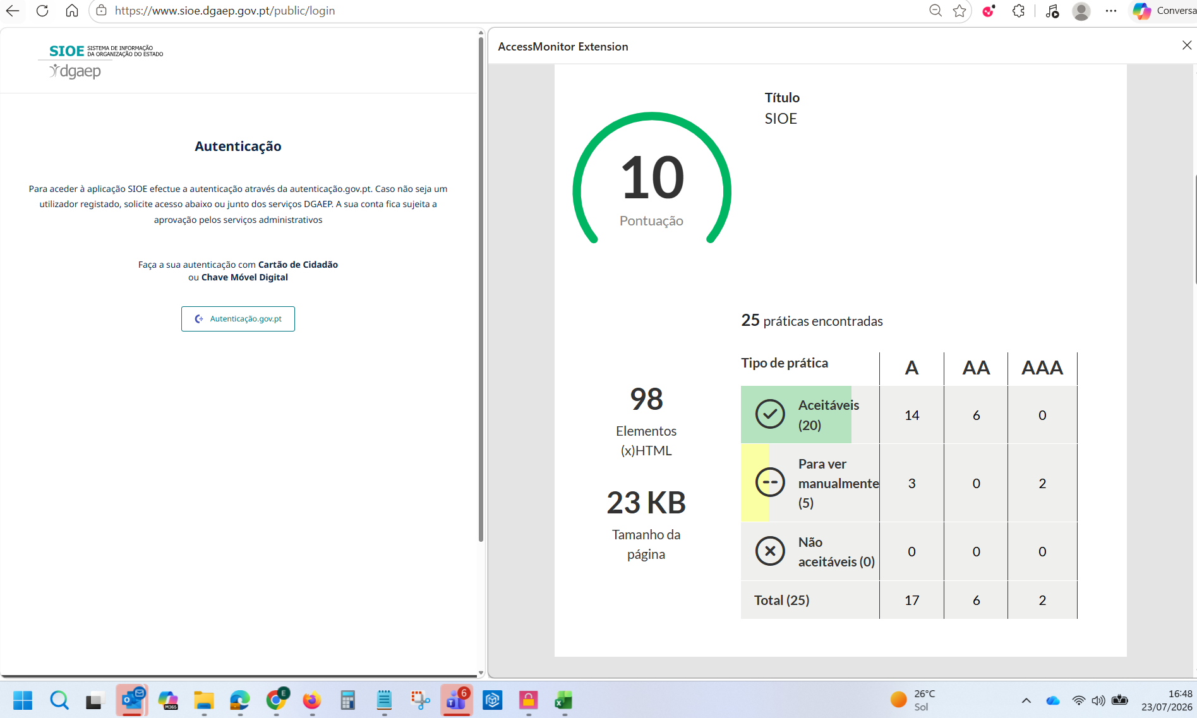

5_Acesso_Dirigente_Max_10
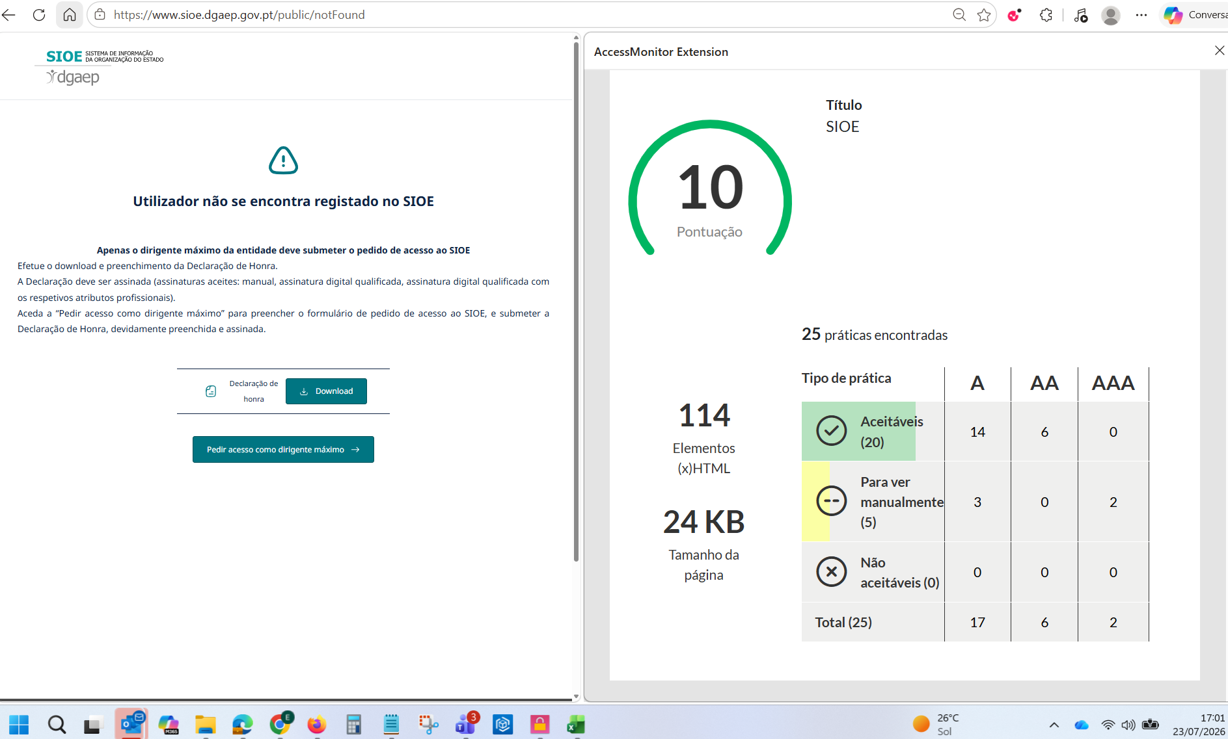

6_Formulário_Dirigente_Max_
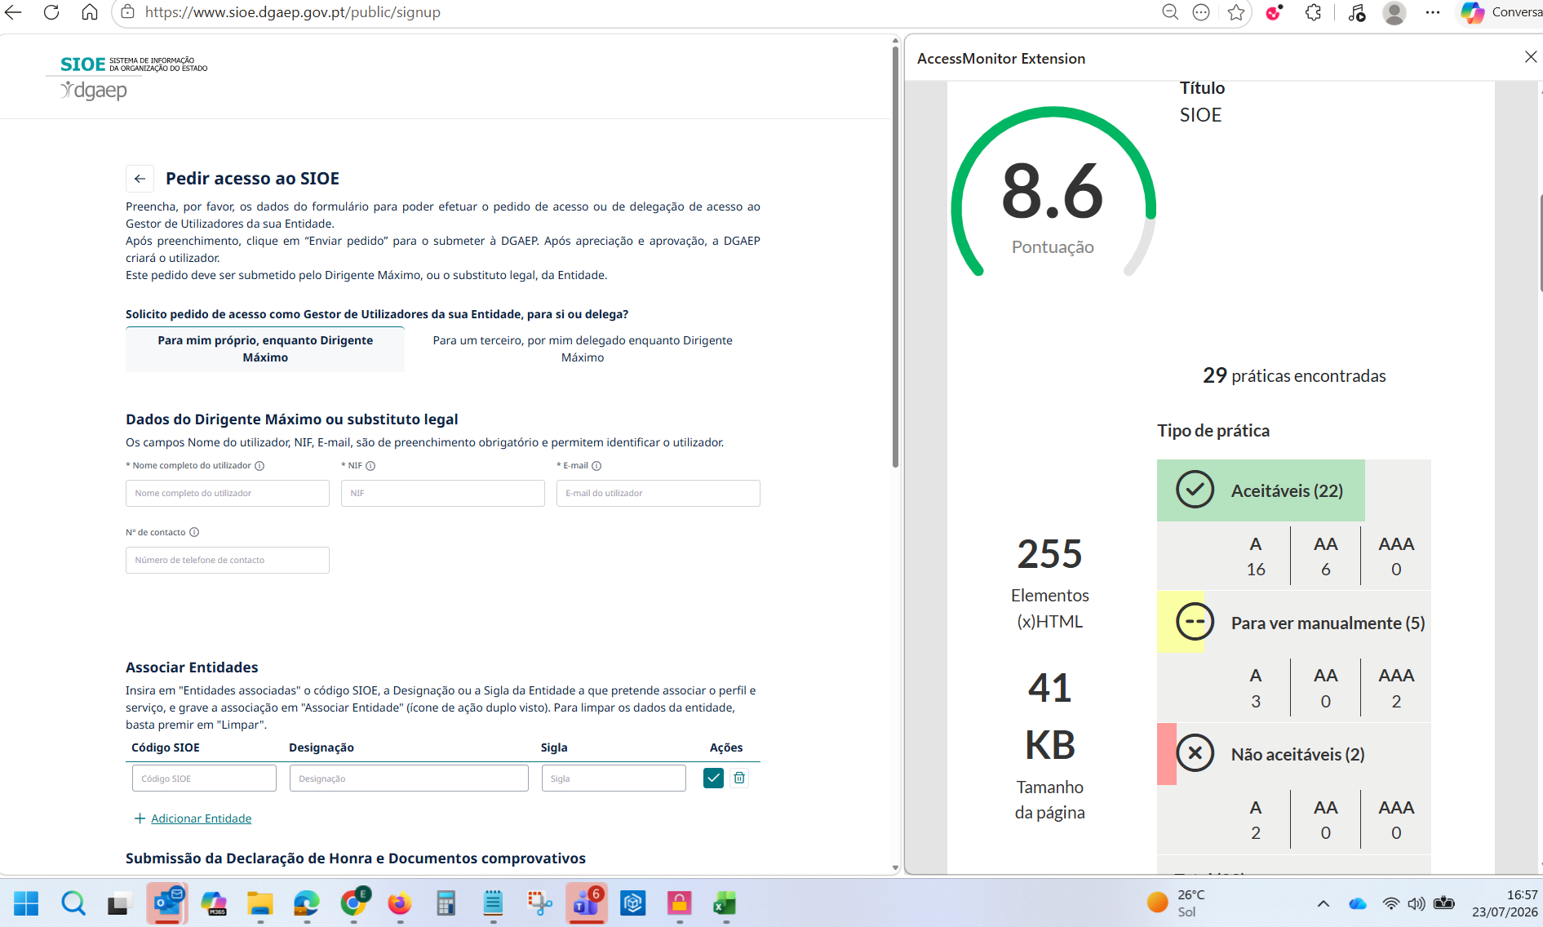

7_Pesquisa_9.1
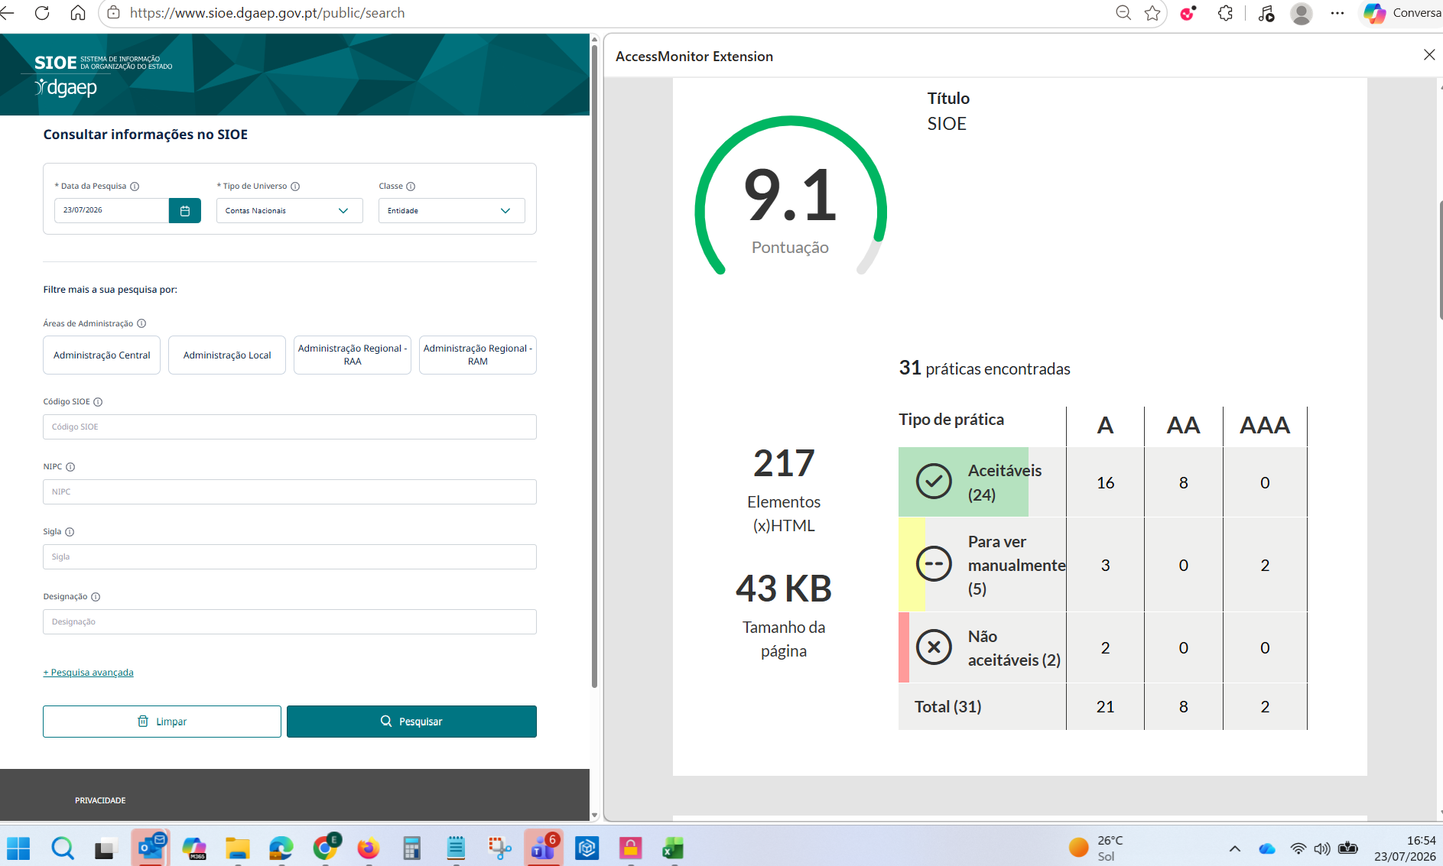

8_Acesso_Negado_8.9
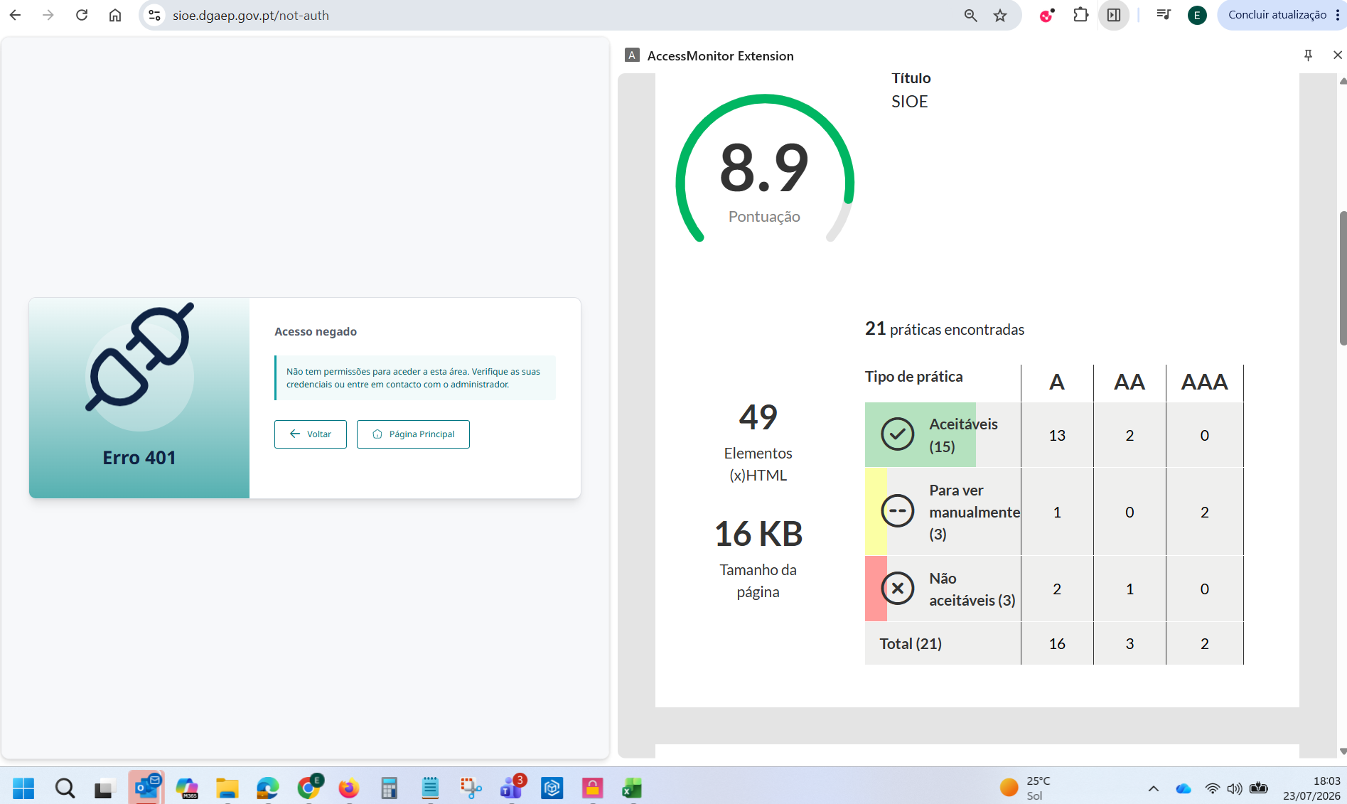

9_Falha_Servidor_8.9
